手順書
操作手順書 |  |  |  |  | 作成日時：2019/10/31-10:04:44

 | １．操作環境

 |  |  | シナリオファイル名 | C:\Users\Administrator\Desktop\動作確認手順\請求書チェック処理.winsnr

 | ２．操作手順

 |  | ２．１．シナリオ：請求書チェック処理
 |  |  | ２．１．１．【事前準備】 [CNT_USR1@CORCL - [OSqlEdit2 *]]ウィンドウ - [SQL実行]ボタン |  |  | 確認日 | 結果
 |  |  | 画面 | 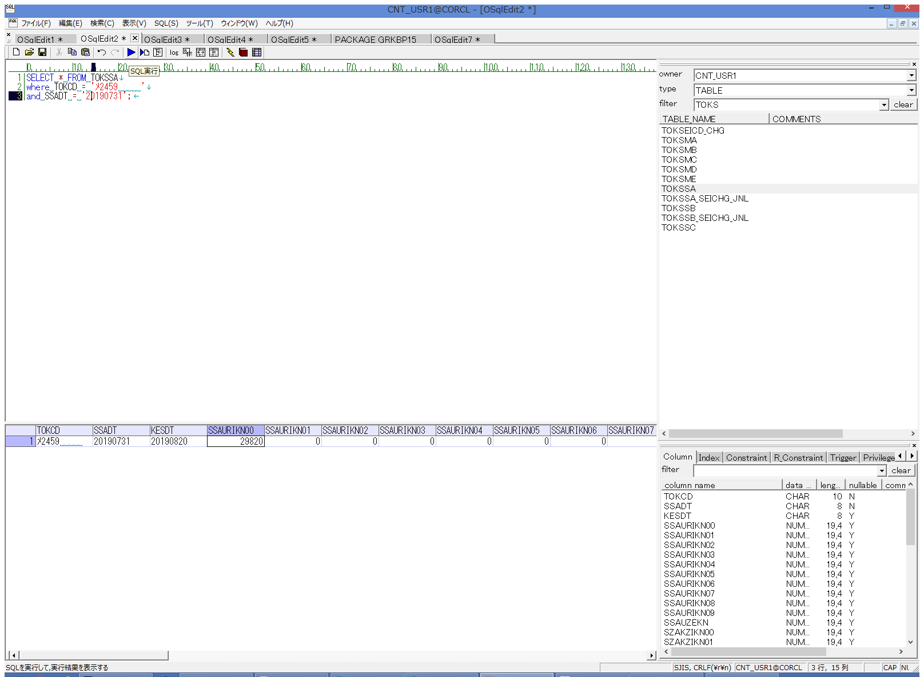
 |  |  | 操作内容 | 【抽出用SQL(共通)】(別紙参照)を実行し、現行データの内容を取得します。

 |  |  | ２．１．２．【事前準備】 [CNT_USR1@CORCL - [OSqlEdit2 *]]ウィンドウ - [SQL実行]ボタン |  |  | 確認日 | 結果
 |  |  | 画面 | 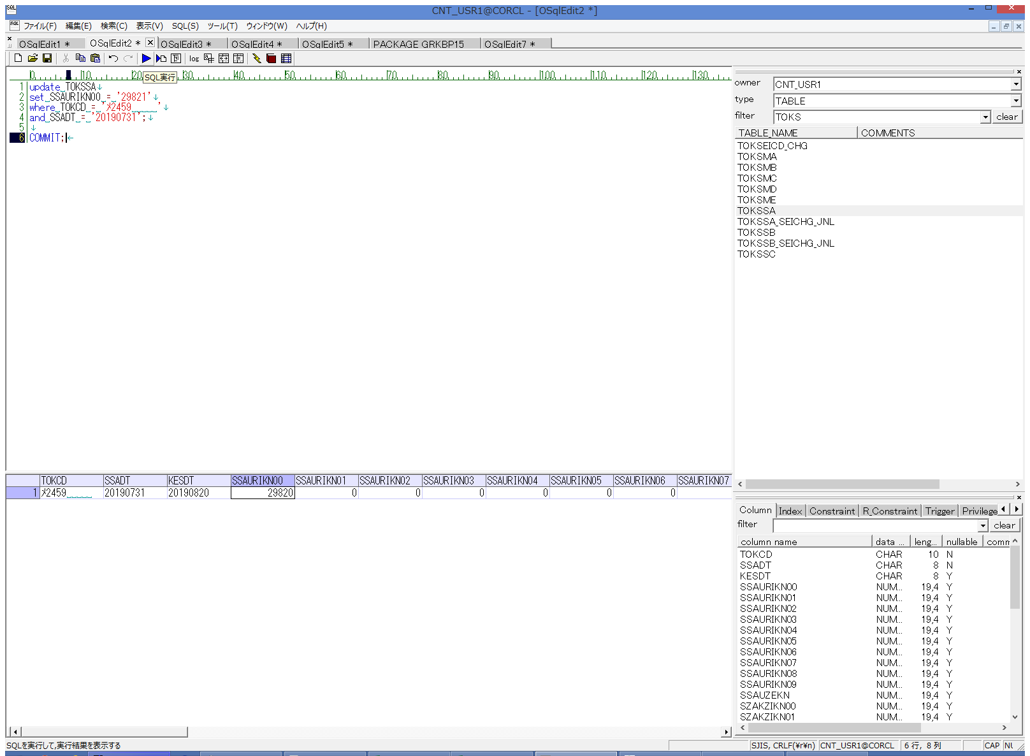
 |  |  | 操作内容 | 【更新用SQL】(別紙参照)を実行し、データを更新します。

 |  |  | ２．１．３．【事前準備】 [デスクトップ]ウィンドウ - [請求明細書出力 ]ボタン |  |  | 確認日 | 結果
 |  |  | 画面 | 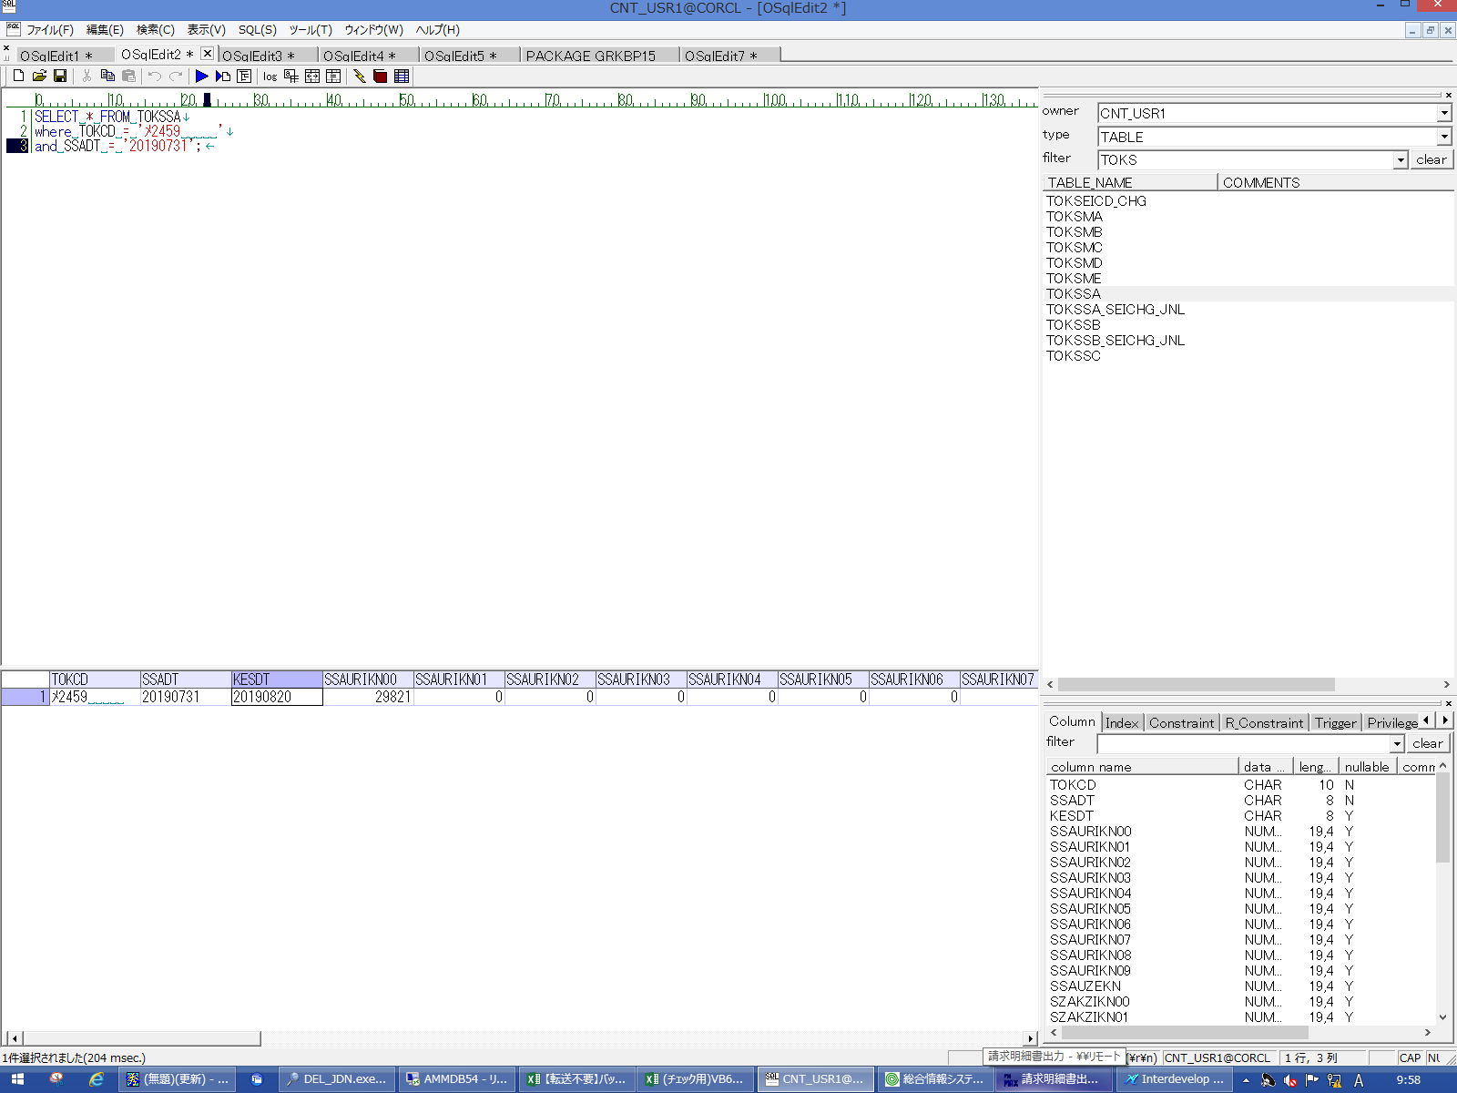
 |  |  | 操作内容 | 【抽出用SQL(共通)】(別紙参照)を実行し、SSAURIKN00の値が変更されていることを確認します。

 |  |  | ２．１．４． [請求明細書出力 ]ウィンドウ |  |  | 確認日 | 結果
 |  |  | 画面 | 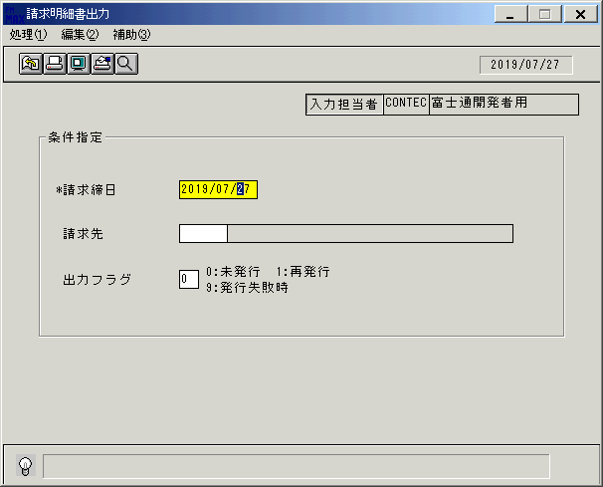
 |  |  | 操作内容 | 「請求明細書出力 」ウィンドウを初期表示します。

 |  |  | ２．１．５． [請求明細書出力 ]ウィンドウ |  |  | 確認日 | 結果
 |  |  | 画面 | 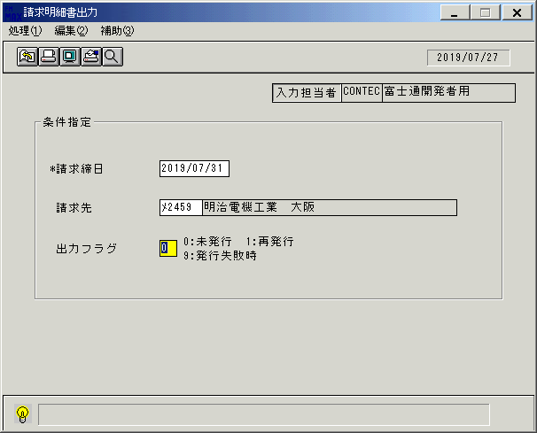
 |  |  | 操作内容 | 「請求締日」「請求先」を入力し、Enterキーを押します。

 |  |  | ２．１．６． [請求明細書出力 ]ウィンドウ - [請求明細書出力 ]ウィンドウ |  |  | 確認日 | 結果
 |  |  | 画面 | 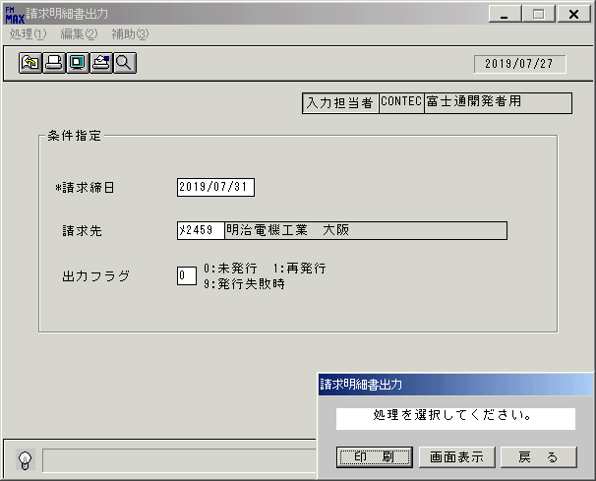
 |  |  | 操作内容 | 「画面表示」ボタンをクリックします。

 |  |  | ２．１．７． [請求書ﾁｪｯｸ処理 ]ウィンドウ |  |  | 確認日 | 結果
 |  |  | 画面 | 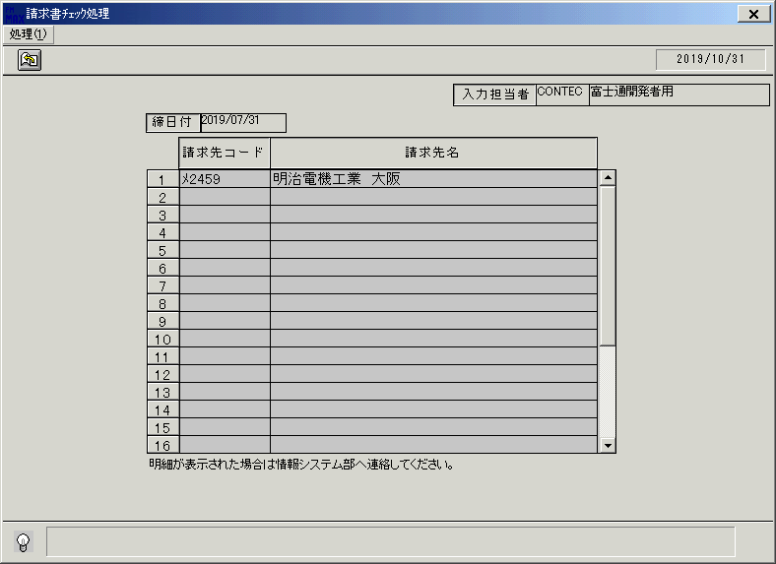
 |  |  | 操作内容 | 「請求書ﾁｪｯｸ処理 」ウィンドウが表示されます。

 |  |  | ２．１．８． [請求書ﾁｪｯｸ処理 ]ウィンドウ - []ウィンドウ |  |  | 確認日 | 結果
 |  |  | 画面 | 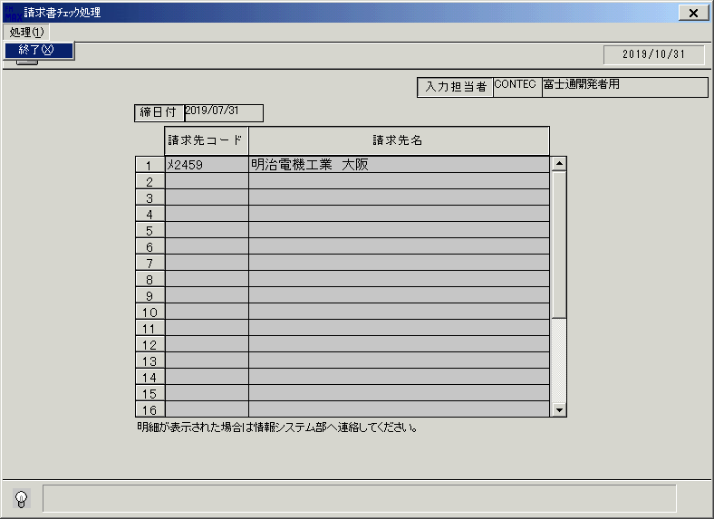
 |  |  | 操作内容 | 「処理(1)」⇒「終了」ボタンをクリックします

 |  |  | ２．１．９． [請求書ﾁｪｯｸ処理 ]ウィンドウ - [請求書ﾁｪｯｸ処理 ]ウィンドウ |  |  | 確認日 | 結果
 |  |  | 画面 | 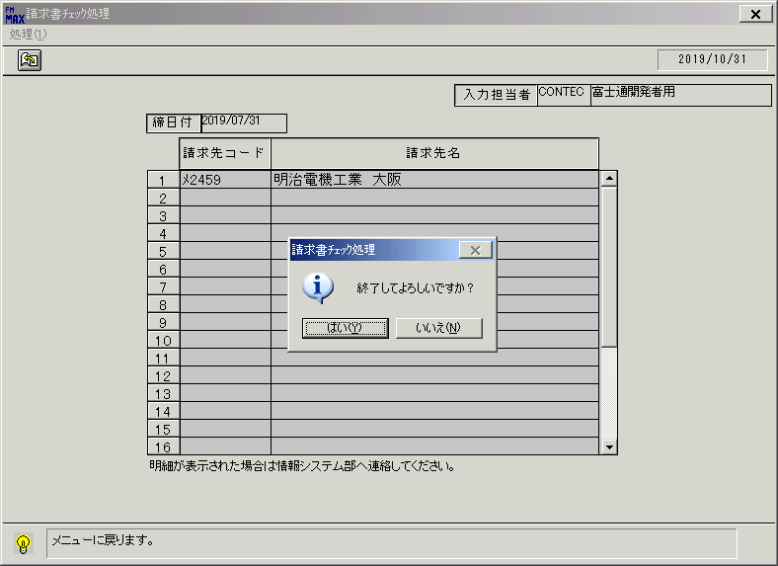
 |  |  | 操作内容 | 「はい」ボタンをクリックします。

 |  |  | ２．１．１０． [請求明細書出力 ]ウィンドウ - [請求明細書出力 ]ウィンドウ |  |  | 確認日 | 結果
 |  |  | 画面 | 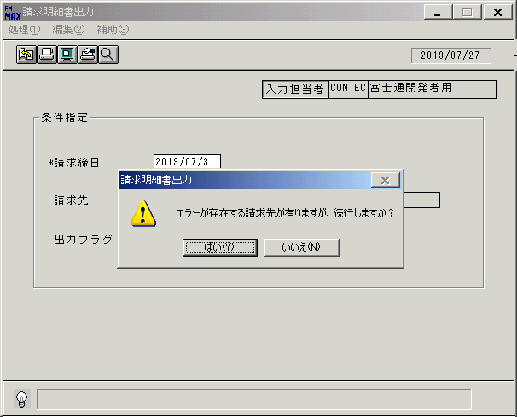
 |  |  | 操作内容 | 「いいえ」ボタンをクリックします。

 |  |  | ２．１．１１．【事後処理】 [CNT_USR1@CORCL - [OSqlEdit2 *]]ウィンドウ - [SQL実行]ボタン |  |  | 確認日 | 結果
 |  |  | 画面 | 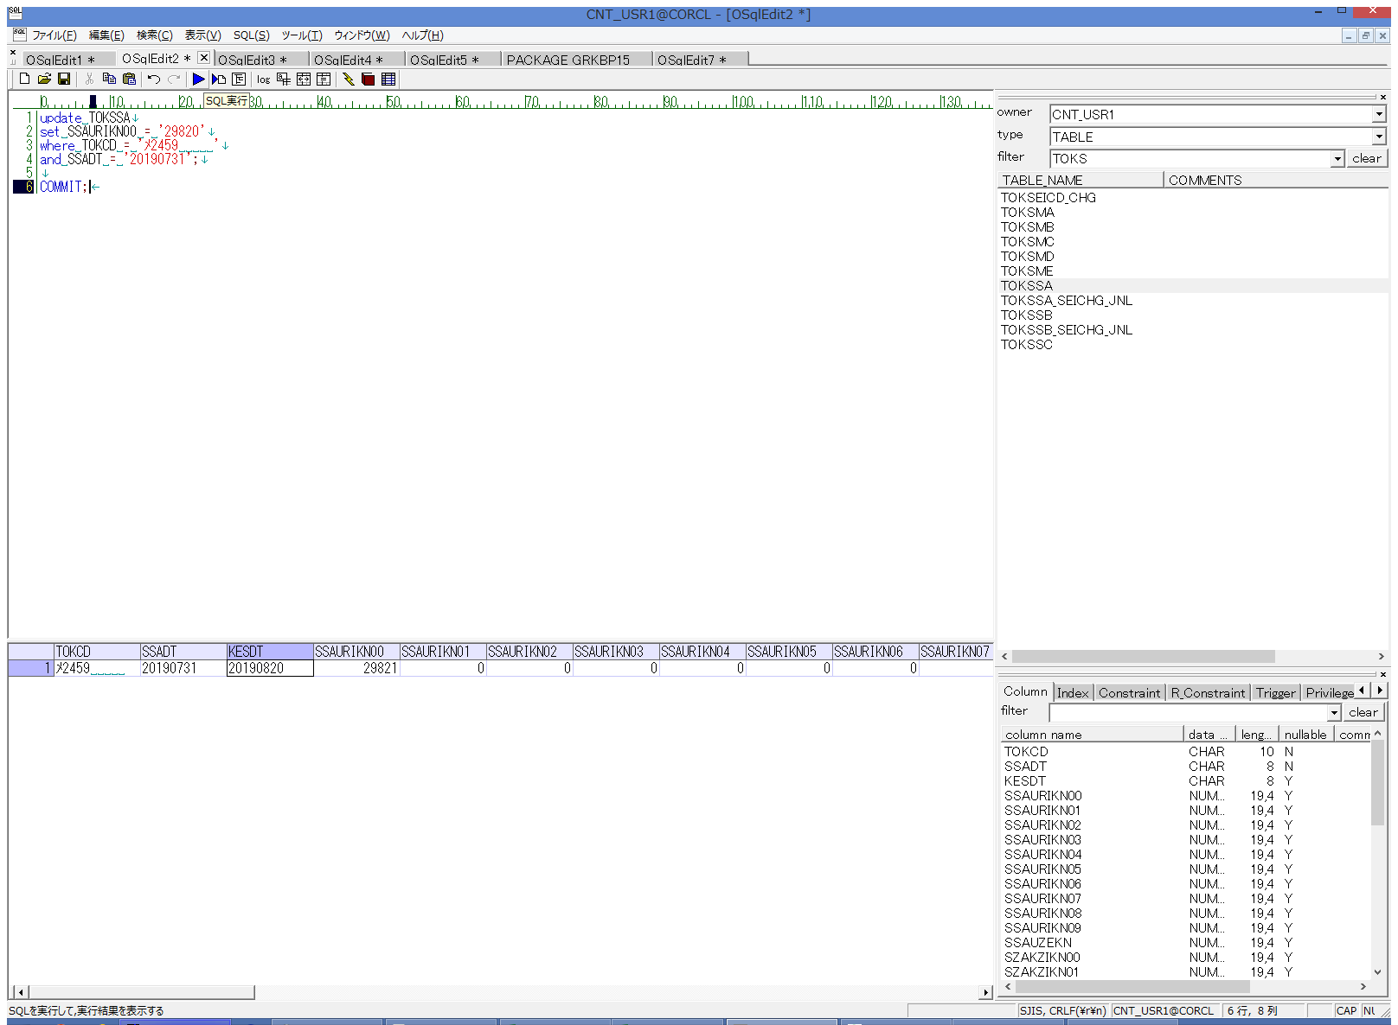
 |  |  | 操作内容 | 【更新用SQL(戻し)】(別紙参照)を実行します。

 |  |  | ２．１．１２． 【事後処理】[OSqlEdit2 *]ウィンドウ - []ウィンドウ |  |  | 確認日 | 結果
 |  |  | 画面 | 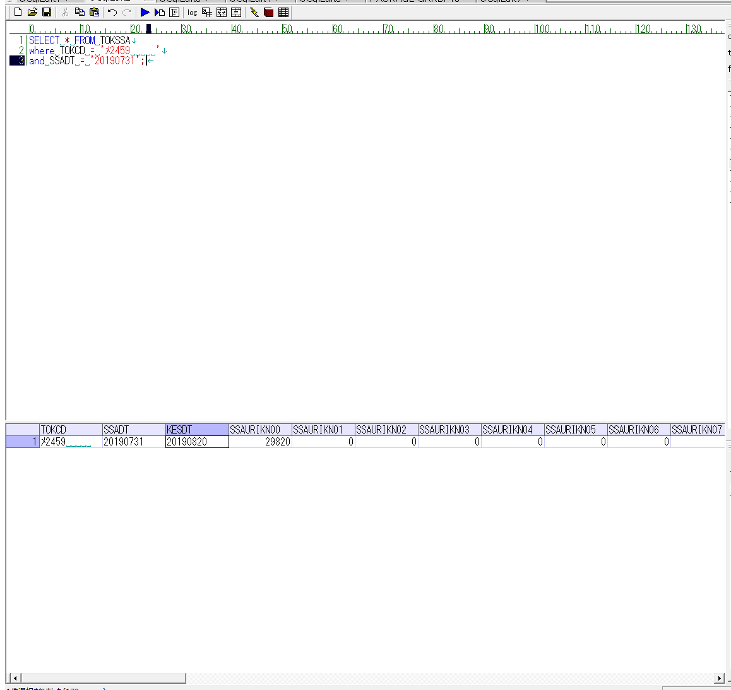
 |  |  | 操作内容 | 【抽出用SQL(共通)】(別紙参照)を実行し、SSAURIKN00の値が元に戻っていることを確認します。

